상품제안서
락앤락 리틀럽 스위치캡 텀블러 380ml | 상품코드: S46852

 |  |  |  |  |  |  | 02-713-8555 | www.synergygift.co.kr
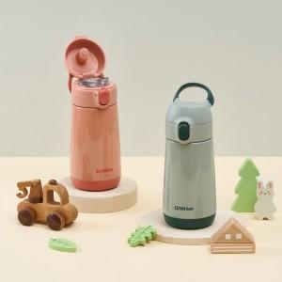 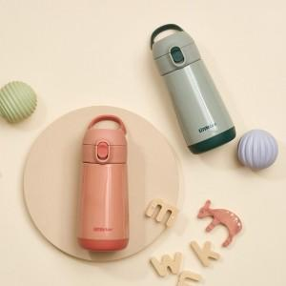

【상세/제작정보】 | <p><span style="font-size: 14pt;">* 색상은 주문시 비고사항에 남겨주세요!</span></p>

【인쇄/포장옵션】 | 레이저 / 포장지포장

【공급단가】 | 수량 | 30~ | 100~ | 500~ | 1,000~ | 3,000~
*VAT별도 | 단가 | 16,310원 | 15,930원 | 15,680원 | 14,680원 | 14,430원

【상품 URL】 | https://www.synergygift.co.kr:443/src/goods_detail.php?gdno=46852

